USD
订单号 | 入住日期 | 离店日期 | 应收 |  |  |  | ，
999226141157375 | 2023-10-24 | 2023-10-26 | 34.33 | 34.24 | 3802817 | 0.09 | ，3802817 | 直采

 |  |  | 29782.25

A231030113136481 |  | 29598.46 | 1066402.92
A231030113307481 |  | 183.79 | 6621.77
USD / THB 当前参考汇率: 36.029 |  | 29782.25 | 1073024.69
总计：29782.25 USD/ 1073024.69 THB

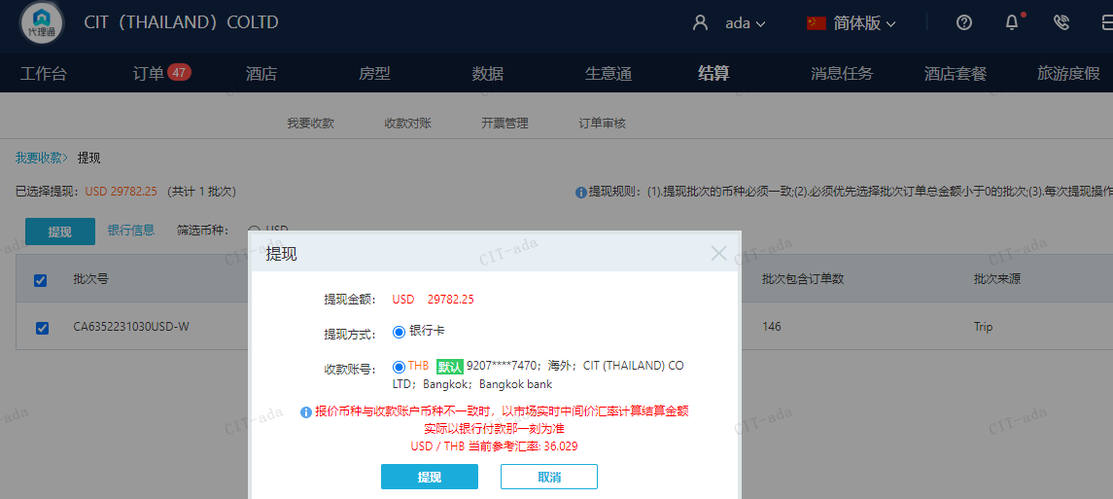

CNY
订单号 | 入住日期 | 离店日期 | 应收 |  |  |  | ，
999228030574802 | 2023-10-24 | 2023-10-27 | 200 | #N/A | 4094921 | #N/A | ，4094921 | #N/A | 4094921 ​​​​​​​出入账不变，另生成工单收款200RMB, 补款单999228030574802
999228069631763 | 2023-10-28 | 2023-10-29 | 300 | #N/A | 4096131 | #N/A | ，4096131 | #N/A | 客人已下补款单999228069631763，此单可以申请更改为10/28号入住一晚，烦请协调回复，谢谢

 |  |  | 500

A231030110929481 | 200 | 983.26
A231030111148481 | 300 | 1474.89
CNY / THB 当前参考汇率: 4.916305859 | 500 | 2458.15
总计： 500 CNY/ 2458.15 THB

